ฟอร์มปล่าว
โครงการสอบเทียบอาคารชลประทาน
สำนักบริหารจัดการน้ำและอุทกวิทยา กรมชลประทาน
ศูนย์อุทกวิทยาชลประทาน ภาคเหนือตอนบน

ข้อมูลทางกายภาพ
1. ข้อมูลระบบส่งน้ำที่ตั้งของอาคาร
- ข้อมูลทั่วไปของอาคาร |  | ปตร.ปากคลองส่งน้ำสายใหญ่ ฝั่งซ้าย
- โครงการ |  | โครงการส่งน้ำและบำรุงรักษา แม่ยม
- ตำแหน่งที่ตั้ง กม. |  | 0+000
อำเภอ |  | สอง |  |  | จังหวัด | แพร่
- พิกัด |  | N 18๐ 29' 07.2" |  | E 100๐ 09' 28.2"
- ลักษณะคลอง |  | คลองดิน |  | คลองดาดคอนกรีต

2. ข้อมูลอาคาร
- ชื่ออาคาร
 | จำนวนบาน |  |  |  | 2 | บาน
 | ขนาดบาน |  | กว้าง |  | 4.00 | เมตร
 |  |  | สูง |  | 2.50 | เมตร
- ระดับพื้น Inlet |  |  |  |  |  | เมตร ( )
- ระดับพื้น Outlet |  |  |  |  |  | เมตร ( )
- ระดับพื้นธรณีอาคาร |  |  |  |  | 178.300 | เมตร ( ร.ท.ก. )
- ปริมาณน้ำไหลผ่านสูงสุด |  |  |  |  |  | ลูกบาศก์เมตร/วินาที
- รัศมีความโค้งของบาน (สำหรับบานโค้ง) |  |  |  |  |  | เมตร

3. ข้อมูลการสอบเทียบอาคารชลประทาน ( ประเภทบาน )
ประตูระบายน้ำบานตรง (Sluice gate)
ประตูระบายน้ำบานโค้ง (Radial or Tainter gate)
การไหลแบบอิสระ (Free flow)
การไหลแบบจม (Submerged flow)

Free flow
Submerged flow

กายภาพ กม.19+836 free flow
 | โครงการสอบเทียบอาคารชลประทาน
 | สำนักบริหารจัดการน้ำและอุทกวิทยา กรมชลประทาน
 | ศูนย์อุทกวิทยาชลประทาน ภาคเหนือตอนบน

1 | ข้อมูลทางกายภาพ
 | 1.1 ข้อมูลระบบส่งน้ำที่ตั้งของอาคาร
 | - ข้อมูลทั่วไปของอาคาร |  | อาคารวัดน้ำกลางคลอง กม.19+836 |  |  |  | อาคาร
 | - โครงการ |  | โครงการส่งน้ำและบำรุงรักษาแม่ยม
 | - ตำแหน่งที่ตั้ง กม. |  | 19+836 |  |  |  | คลองสายใหญ่
 | อำเภอ |  | สอง |  |  |  | จังหวัด | แพร่
 | - พิกัด |  | N 18º19'44.7'' |  | E 100º11'54.1''
 | - ลักษณะคลอง |  | ÿ คลองดิน |  | ÿ คลองดาดคอนกรีต

 | 1.2 ข้อมูลอาคาร
 | - ชื่ออาคาร | อาคารวัดน้ำกลางคลอง
 |  |  | จำนวนบาน |  |  | 1 | บาน
 |  |  | ขนาดบาน | กว้าง |  | 6.00 | เมตร
 |  |  |  | สูง |  | 3.00 | เมตร
 | - ระดับพื้น Inlet |  |  |  |  | - | เมตร (ร.ท.ก.)
 | - ระดับพื้น Outlet |  |  |  |  | - | เมตร (ร.ท.ก.)
 | - ระดับพื้นธรณีอาคาร |  |  |  |  | 0.00 | เมตร (ร.ส.ม.)
 | - ปริมาณน้ำไหลผ่านสูงสุด |  |  |  |  | - | ลูกบาศก์เมตร/วินาที
 | - รัศมีความโค้งของบาน (สำหรับบานโค้ง) |  |  |  |  | - | เมตร

 | 1.3 รูปภาพอาคารชลประทาน
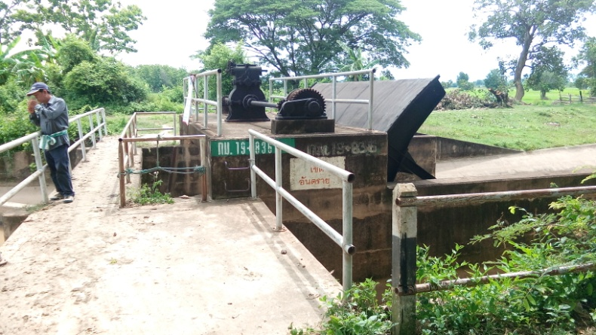 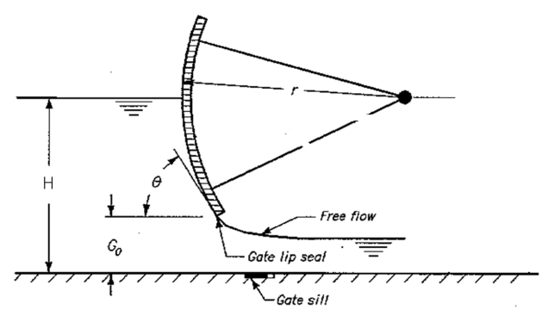

2 | ข้อมูลการสอบเทียบอาคารชลประทาน
 | ÿ ประตูระบายน้ำบานโค้ง (Radial or Tainter gate)
 | ÿ การไหลแบบอิสระ (Free flow)
 | สูตรการคำนวนสอบเทียบอาคาร

 | เมื่อ | Q = ปริมาณน้ำผ่านอาคาร (ลบ.ม./วินาที)
 |  | C = สัมประสิทธิ์ปริมาณน้ำเมื่อการไหลเป็นแบบอิสระ
 |  | L = ความกว้างของช่องประตูระบาย (เมตร)
 |  | Go = การเปิดบาน (เมตร)
 |  | H = ระดับน้ำด้านหน้าประตู - ระดับน้ำด้านท้ายประตู (เมตร)
 |  | g = ความเร่งเนื่องจากแรงโน้มถ่วง (เมตร/วินาที)

ที่ | ระดับน้ำ | ระดับ | H |  | ระยะเปิดบาน | Q | H/Go | Cd
 | ด้านเหนือน้ำ | ธรณี |  |  | (Go)
 | ม.(รทก./รสม.) | ม.(รทก./รสม.) |  |  | ม. | ลบ.ม./วินาที |  |  |  | เหนือ | ท้าย | ระยะเปิดบาน | Q
1 | 2.150 | 0.00 | 2.15 | 6.4948 | 2.20 | 16.665 | 0.977 | 0.194 | 240951 | 2.150 | 1.876 | 2.20 | 16.665
2 | 2.110 | 0.00 | 2.11 | 6.4341 | 2.40 | 18.067 | 0.879 | 0.195 | 240951 | 2.110 | 1.916 | 2.40 | 18.067
3 | 2.070 | 0.00 | 2.07 | 6.3729 | 2.60 | 19.579 | 0.796 | 0.197 | 240951 | 2.070 | 1.946 | 2.60 | 19.579
4 | 2.040 | 0.00 | 2.04 | 6.3265 | 2.80 | 18.738 | 0.729 | 0.176 | 240951 | 2.040 | 1.986 | 2.80 | 18.738
5 | 2.040 | 0.00 | 2.04 | 6.3265 | 3.10 | 18.586 | 0.658 | 0.158 | 240951 | 2.040 | 2.026 | 3.10 | 18.586

สอบเทียบอาคาร อาคารอัดน้ำกลางคลองกม. 19+836 โครงการ ส่งน้ำและบำรุงรักษา แม่ยม

3 | ข้อมูลการเปิดบานในระดับต่างๆ

ที่ | ระดับน้ำ | ระดับธรณี | H | ระยะเปิดบาน | H/Go | Cd | ปริมาณน้ำไหลผ่าน
 | ด้านเหนือน้ำ |  |  | (Go)
 | ม.(รทก./รสม.) | ม.(รทก./รสม.) |  | ม. |  |  | ลบ.ม./วินาที
1 | 2.15 | 0.00 | 2.15 | 2.20 | 0.977 | 0.203 | 17.3860
2 | 2.11 | 0.00 | 2.11 | 2.40 | 0.879 | 0.192 | 17.7877
3 | 2.07 | 0.00 | 2.07 | 2.60 | 0.796 | 0.183 | 18.1770
4 | 2.04 | 0.00 | 2.04 | 2.80 | 0.729 | 0.175 | 18.6413
5 | 2.04 | 0.00 | 2.04 | 3.10 | 0.658 | 0.168 | 19.7242

หมายเหตุ สามารถนำไปใช้คำนวณในการยกบานระบายที่ระดับต่างๆ โดยป้อนข้อมูลระดับด้านเหนือน้ำและระดับที่ต้องการยกบาน
 | จะสามารถทราบปริมาณน้ำไหลผ่านอาคารได้ (กรอกข้อมูลในช่องว่างเท่านั้น ยกเว้นช่องสีทึบ)

กายภาพ 19+836 Submerged flow
 | โครงการสอบเทียบอาคารชลประทาน
 | สำนักบริหารจัดการน้ำและอุทกวิทยา กรมชลประทาน
 | ศูนย์อุทกวิทยาชลประทาน ภาคเหนือตอนบน

1 | ข้อมูลทางกายภาพ
 | 1.1 ข้อมูลระบบส่งน้ำที่ตั้งของอาคาร
 | - ข้อมูลทั่วไปของอาคาร |  | อาคารวัดน้ำกลางคลอง |  |  | อาคาร
 | - โครงการ |  | โครงการส่งน้ำและบำรุงรักษา แม่ยม
 | - ตำแหน่งที่ตั้ง กม. |  | 19+836 |  |  | คลองสายใหญ่
 | อำเภอ |  | สอง |  |  | จังหวัด | แพร่
 | - พิกัด |  | N 18º 19' 44.7'' |  | E 100º 11' 54.1''
 | - ลักษณะคลอง |  | ÿ คลองดิน |  | ÿ คลองดาดคอนกรีต

 | 1.2 ข้อมูลอาคาร
 | - ชื่ออาคาร | อาคารวัดน้ำกลางคลอง
 | - ประเภทบาน ÿ ประตูระบายน้ำบานโค้ง (Redial gate) |  |  |  |  |  | 1 | บาน
 |  |  | ขนาดบาน | เส้นผ่านศูนย์กลางท่อ |  |  | 6.00 | เมตร
 |  |  |  | สูง |  |  | 3 | เมตร
 | - ระดับพื้น Inlet |  |  |  |  |  | - | เมตร (ร.ท.ก.)
 | - ระดับพื้น Outlet |  |  |  |  |  | - | เมตร (ร.ท.ก.)
 | - ระดับพื้นธรณีอาคาร |  |  |  |  |  | 0.00 | เมตร (ร.ส.ม.)
 | - ปริมาณน้ำไหลผ่านสูงสุด |  |  |  |  |  |  | ลูกบาศก์เมตร/วินาที
 | - รัศมีความโค้งของบาน (สำหรับบานโค้ง) |  |  |  |  |  |  | เมตร

 | 1.3 รูปภาพอาคารชลประทาน
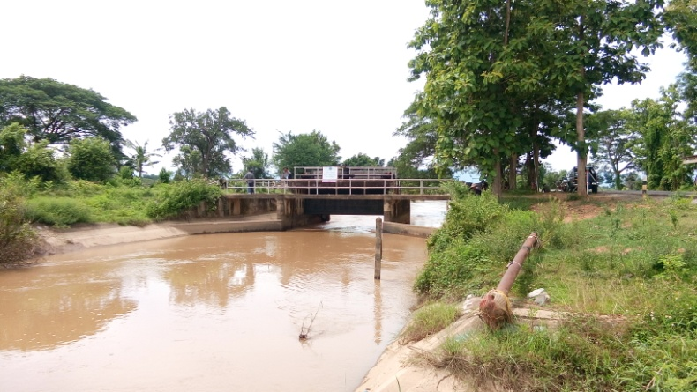 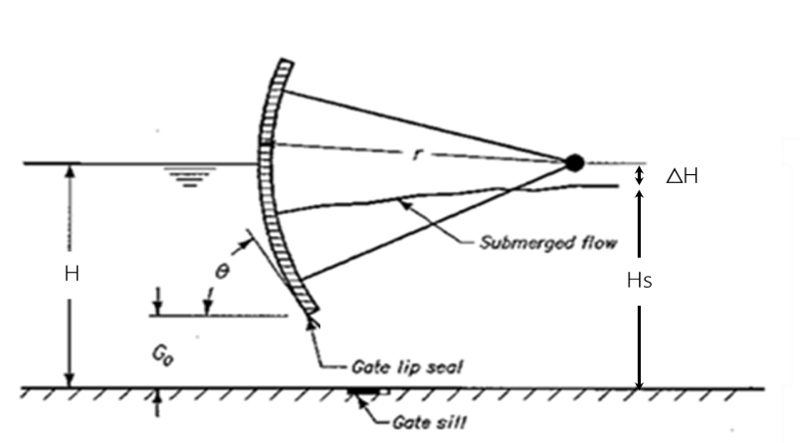

2 | ข้อมูลการสอบเทียบอาคารชลประทาน
 | ÿ ประตูระบายน้ำบานโค้ง (Radaial or Tainter gate)
 | ÿ การไหลแบบจม (Submerged flow)
 | สูตรการคำนวนสอบเทียบอาคาร

 | เมื่อ | Q = ปริมาณน้ำผ่านอาคาร (ลบ.ม./วินาที)
 |  | Cs = สัมประสิทธิ์ปริมาณน้ำเมื่อการไหลเป็นแบบจม (Submerged Flow)
 |  | L = ความกว้างของช่องประตูระบาย (เมตร)
 |  | Hs = ระดับน้ำด้านท้ายประตู - ระดับธรณีประตู (เมตร)
 |  | ∆H = ระดับน้ำด้านหน้าประตู - ระดับด้านท้ายประตู (เมตร)
 |  | g = ความเร่งเนื่องจากแรงโน้มถ่วง (เมตร/วินาที)
 |  | Go = การเปิดบาน (เมตร)

ที่ | ระดับน้ำ | ระดับน้ำ | ∆H |  | Hs | ระยะเปิดบาน | Q | Hs/Go | Cs
 | ด้านเหนือน้ำ | ด้านท้ายน้ำ |  |  |  | (Go)
 | ม.(รทก./รสม.) | ม.(รทก./รสม.) |  |  |  | ม. | ลบ.ม./วินาที |  |  |  | เหนือ | ท้าย | ระยะเปิดบาน | Q
1 | 2.15 | 1.88 | 0.27 | 2.3186 | 1.8760 | 2.20 | 16.665 | 0.853 | 0.639 | 240951 | 2.150 | 1.876 | 2.20 | 16.665
2 | 2.11 | 1.92 | 0.19 | 1.9510 | 1.9160 | 2.40 | 18.067 | 0.798 | 0.806 | 240951 | 2.110 | 1.916 | 2.40 | 18.067
3 | 2.07 | 1.95 | 0.12 | 1.5598 | 1.9460 | 2.60 | 19.579 | 0.748 | 1.075 | 240951 | 2.070 | 1.946 | 2.60 | 19.579
4 | 2.04 | 1.99 | 0.05 | 1.0293 | 1.9860 | 2.80 | 18.738 | 0.709 | 1.528 | 240951 | 2.040 | 1.986 | 2.80 | 18.738
5 | 2.04 | 2.03 | 0.01 | 0.5241 | 2.0260 | 3.10 | 18.586 | 0.654 | 2.917 | 240951 | 2.040 | 2.026 | 3.10 | 18.586

สอบเทียบอาคาร อาคารอัดน้ำกลางคลอง กม. 19+836 โครงการ ส่งน้ำและบำรุงรักษา แม่ยม
0.853 | 0.639
0.798 | 0.806
0.748 | 1.075
0.709 | 1.528
0.654 | 2.917

3 | ข้อมูลการเปิดบานในระดับต่างๆ

ที่ | ระดับน้ำ | ระดับน้ำ | Hs | ∆H | ระยะเปิดบาน | Hs/Go | Cs | ปริมาณน้ำไหลผ่าน
 | ด้านเหนือน้ำ | ด้านท้ายน้ำ |  |  | (Go)
 | ม.(รทก./รสม.) | ม.(รทก./รสม.) |  |  | ม. |  |  | ลบ.ม./วินาที
1 | 2.15 | 1.88 | 1.88 | 0.27 | 2.20 | 0.853 | 10087.687 | 263269.4381
2 | 2.11 | 1.92 | 1.92 | 0.19 | 2.40 | 0.798 | 14676.365 | 329166.4978
3 | 2.07 | 1.95 | 1.95 | 0.12 | 2.60 | 0.748 | 21182.116 | 385765.8488
4 | 2.04 | 1.99 | 1.99 | 0.05 | 2.80 | 0.709 | 28759.191 | 352739.0550
5 | 2.04 | 2.03 | 2.03 | 0.01 | 3.10 | 0.654 | 45809.068 | 291847.2925

หมายเหตุ สามารถนำไปใช้คำนวณในการยกบานระบายที่ระดับต่างๆ โดยป้อนข้อมูลระดับด้านเหนือน้ำและระดับที่ต้องการยกบาน
 | จะสามารถทราบปริมาณน้ำไหลผ่านอาคารได้ (กรอกข้อมูลในช่องว่างเท่านั้น ยกเว้นช่องสีทึบ)

